Sheet1
OOD |  |  |  |  | １１.プログラム機能設計書 |  |  |  |  |  |  |  |  |  |  |  |  |  |  |  |  |  |  |  |  |  |  | １/30
システム名： コーヒーのオンラインショップ |  |  |  |  |  |  |  |  |  | 機能名： 共通メニュー（機能ID:U099） |  |  |  |  |  |  |  |  |  |  |  |  |  | 作成日： 2013/10/31 |  |  |  | 作成者： 船橋太郎

 | 【１－１．概要説明】
 |  |  | ・一般ユーザがログイン後、共通のメニューとして表示する。

各業務画面
 | 【１－２．画面レイアウト定義】

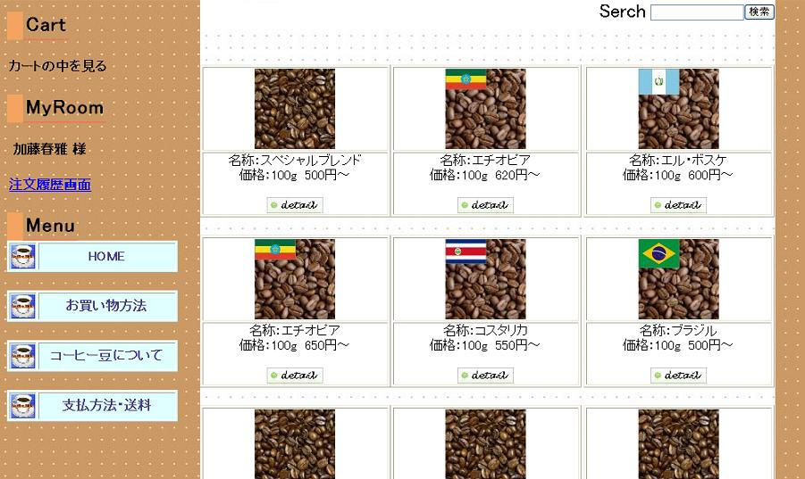

(1)

(2)

(3)

(4)

(5)

(6)

(7)

 | 【１－３．画面項目定義】
 |  | 番号 | 項目名 |  |  |  | 項目名（英字） | 属性 |  | 型 |  | 桁数 (Byte) | I/O | 必須チェック | 入力制限 |  |  |  | 表示形式 （編集仕様） | DBアクセス | 対応テーブルカラム |  | 詳細
 |  |  |  |  |  |  |  |  |  |  |  |  |  |  | かな | カタカナ | 英字 | 数値
 |  | (1) | カートリンク |  |  |  | cartLink | link label |  | - |  | - | I/O | - | - | - | - | - | - | - | - |  | カートに商品が存在する場合はリンク、存在しない場合はラベルで出力する。
 |  | (2) | ユーザ名 |  |  |  | userName | label |  | - |  | - | O | - | - | - | - | - | 末尾に「様」を付加 | - | ユーザ表.ユーザ名 |  | ログイン中のユーザ名を、セッションより取得して出力する。
 |  | (3) | 注文履歴 |  |  |  | rirekiLink | link label |  | - |  | - | I/O | - | - | - | - | - | - | (1) | 注文票．商品ID |  | 注文履歴が1件でもある場合はリンクを出力する。0件の場合はラベルで出力する。
 |  | (4) | HOME |  |  |  | homeLink | link |  | - |  | - | I | - | - | - | - | - | - | - | - |  | ホーム画面に遷移する。
 |  | (5) | お買物方法 |  |  |  | kaimonoLink | link |  | - |  | - | I | - | - | - | - | - | - | - | - |  | お買物方法説明画面に遷移する。
 |  | (6) | コーヒー豆について |  |  |  | beanLink | link |  | - |  | - | I | - | - | - | - | - | - | - | - |  | コーヒー豆説明画面に遷移する。
 |  | (7) | 支払い方法・送料 |  |  |  | siharaiLink | llink |  | - |  | - | I | - | - | - | - | - | - | - | - |  | 支払い方法・送料説明画面に遷移する。

 | 【１－４．入力パラメータ】
 |  | なし。

 | 【１－５．イベント詳細定義】
 |  |  |  |  |  |  |  |  |  |  |  |  |  |  |  |  |  |  |  |  |  | ＰＴ実施結果記入欄
 |  | № | イベント／条件 |  |  |  |  | 処理内容 |  |  |  |  |  |  |  |  |  |  |  |  |  | 実施日 |  |  | 結果 | 実施日 | 結果 | 実施日 | 結果
 |  | 1 | 自画面表示時 |  |  |  |  | 【検索処理】
 |  |  |  |  |  |  |  |  | １．注文履歴を検索する。（１－６．DBアクセス (1)参照）
 |  |  |  |  |  |  |  | 【表示処理】
 |  |  |  |  |  |  |  |  | １．カートの有無に応じてリンクまたはラベルを表示する。
 |  |  |  |  |  |  |  |  | ２．ログイン中のユーザ名を表示する。
 |  |  |  |  |  |  |  |  | ３．注文履歴の有無に応じてリンクまたはラベルを表示する。
 |  |  |  |  |  |  |  |  | ４．メニューのリンクを表示する。

 |  | 2 | カートリンク押下時 |  |  |  |  | 【画面遷移】
 |  |  |  |  |  |  |  |  | ①URL
 |  |  |  |  |  |  |  |  |  |  | /CartCheckServlet
 |  |  |  |  |  |  |  |  | ②遷移先
 |  |  |  |  |  |  |  |  |  |  | U098（カート画面）
 |  |  |  |  |  |  |  |  | ③パラメータ
 |  |  |  |  |  |  |  |  |  |  | カート画面の、画面設計書のインタフェースを参照。

 |  | 3 | 注文履歴押下時 |  |  |  |  | 【画面遷移】
 |  |  |  |  |  |  |  |  | ①URL
 |  |  |  |  |  |  |  |  |  |  | /RirekiServlet
 |  |  |  |  |  |  |  |  | ②遷移先
 |  |  |  |  |  |  |  |  |  |  | U097（注文履歴画面）
 |  |  |  |  |  |  |  |  | ③パラメータ
 |  |  |  |  |  |  |  |  |  |  | 注文履歴画面の、画面設計書のインタフェースを参照。

 |  | 4 | HOME押下時 |  |  |  |  | 【画面遷移】
 |  |  |  |  |  |  |  |  | ①URL
 |  |  |  |  |  |  |  |  |  |  | /HomeServlet
 |  |  |  |  |  |  |  |  | ②遷移先
 |  |  |  |  |  |  |  |  |  |  | U096（ホーム画面）
 |  |  |  |  |  |  |  |  | ③パラメータ
 |  |  |  |  |  |  |  |  |  |  | ホーム画面の、画面設計書のインタフェースを参照。

 |  | 5 | お買い物方法押下時 |  |  |  |  | 【画面遷移】
 |  |  |  |  |  |  |  |  | ①URL
 |  |  |  |  |  |  |  |  |  |  | /KaimonoServlet
 |  |  |  |  |  |  |  |  | ②遷移先
 |  |  |  |  |  |  |  |  |  |  | U095（お買物方法説明画面）
 |  |  |  |  |  |  |  |  | ③パラメータ
 |  |  |  |  |  |  |  |  |  |  | お買物方法説明画面の、画面設計書のインタフェースを参照。

 |  | 6 | コーヒー豆について押下時 |  |  |  |  | 【画面遷移】
 |  |  |  |  |  |  |  |  | ①URL
 |  |  |  |  |  |  |  |  |  |  | /BeanServlet
 |  |  |  |  |  |  |  |  | ②遷移先
 |  |  |  |  |  |  |  |  |  |  | U094（コーヒー豆説明画面）
 |  |  |  |  |  |  |  |  | ③パラメータ
 |  |  |  |  |  |  |  |  |  |  | コーヒー豆説明画面の、画面設計書のインタフェースを参照。

 |  | 7 | 支払い方法・送料押下時 |  |  |  |  | 【画面遷移】
 |  |  |  |  |  |  |  |  | ①URL
 |  |  |  |  |  |  |  |  |  |  | /ShiharaiServlet
 |  |  |  |  |  |  |  |  | ②遷移先
 |  |  |  |  |  |  |  |  |  |  | U094（支払い方法説明画面）
 |  |  |  |  |  |  |  |  | ③パラメータ
 |  |  |  |  |  |  |  |  |  |  | 支払い方法説明画面の、画面設計書のインタフェースを参照。

 | 【１－６．DBアクセス】

 |  | (1)注文履歴検索 |  |  |  |  |  |  |  |  |  | ※初回表示時のみ検索を実行する。検索結果はセッションに格納しておき、次回以降使用する。
 |  |  |  | 取得カラム名
 |  |  |  |  |  | COUNT(注文表．注文ID）
 |  |  |  | 検索対象テーブル名
 |  |  |  |  |  | 注文表
 |  |  |  | 検索条件
 |  |  |  |  |  | 注文表．ユーザID = ログイン中のユーザのID

